豆瓣新书
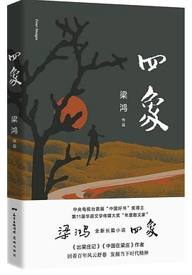
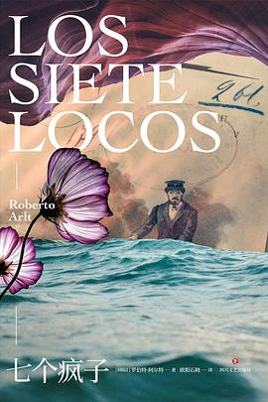
图书封面 | 图书标题 | 图书作者 | 图书评价 | 图书细节
 | 四象 | 梁鸿/花城出版社/2020-3 | 6.7 | 基督长老，留洋武官，IT精英，熟知所有植物的女孩……四个人物，四种面貌，他们生平经历密切交织，串联起一个村庄漫长而曲折的故事。
 | 七个疯子 | 【阿根廷】罗伯特·阿尔特/四川文艺出版社/2020-4 | 9.5 | 故事集中在三天时间，各色人物纷纷登场，描述男主人公在社会底层挣扎并逐渐走向崩溃的过程。阿根廷著名作家罗伯特·阿尔特代表作。
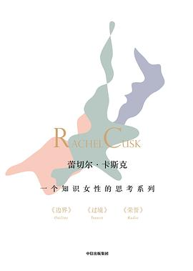
 | 一个知识女性的思考系列 | [英]蕾切尔·卡斯克/中信出版集团/2020-3 | 9.3 | 小说以第一人称讲述了三段生活中片段化的故事。文体别具一格，以对话串联，用冷静克制的语言揭露婚姻、家庭、情感的每一面，传达对生活的思考。
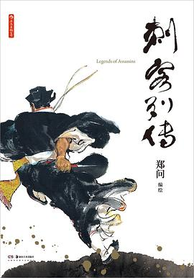
 | 刺客列传 | 郑问/后浪丨湖南美术出版社/2020-5 | nan | 本书是对司马迁《史记》同名篇章石破天惊的漫画改编。郑问以泼洒自如、淋漓尽致的中国传统水墨风格入画，是其创作生涯第一个高峰。

 | 赤朽叶家的传说 | [日]樱庭一树/上海文艺出版社/2020-4-16 | 8.6 | 我的外婆能用千里眼看见过去与未来的亡灵。我的母亲是统领暴走族的不良少女。而我，尚属无名之辈……赤朽叶家的女人们，在时代的滚滚狂潮中，迎来了各自光怪陆离的命运。
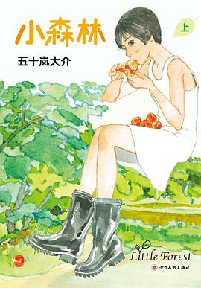
 | 小森林 | [日]五十岚大介/四川美术出版社/2020-3 | 9.6 | 高分电影《小森林》原著，讲述一位平凡女孩在田园生活中寻找自我的故事。春耕，夏种，秋收，冬藏。在日复一日的劳作中，市子能否找到属于自己的生存之道？
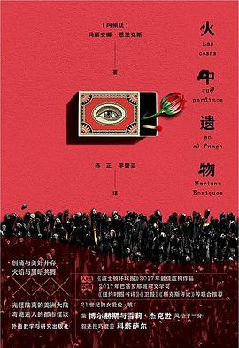
 | 火中遗物 | [阿根廷]玛丽安娜•恩里克斯（MarianaEnriquez）/外语教学与研究出版社/2020-4-1 | nan | 十二则短篇故事，从充满现代气息的布宜诺斯艾利斯街头，到荒蛮丛林、荒僻小镇，从殖民地时代到现代……一幅色彩浓烈、新旧交织的阿根廷图景。
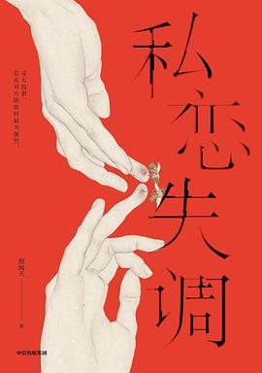
 | 私恋失调 | 倪闻天/中信出版集团/2020-4 | 8.6 | 你以为的一生只爱一个人，其实是一遍遍地爱上一个人。青年作家倪闻天首部长篇小说。

 | 六个道德故事 | [法]埃里克·侯麦/雅众文化|北京联合出版公司/2020-5 | nan | 法国电影大师埃里克·侯麦的成名作。作品通过戏剧化的情节设计和文学性的对白，揶揄了知识分子在夸夸其谈和理性外表之下隐秘的情欲煎熬。

 | 我的同时代人的故事 | [俄]符拉季米尔·加拉克齐昂诺维奇·柯罗连科/上海译文出版社/2020-3 | 评价人数不足 | “俄罗斯的良心”柯罗连科的长篇自传小说。书中叙述了他的成长岁月和流放生活，即从19世纪50年代中叶到80年代中叶的情况。
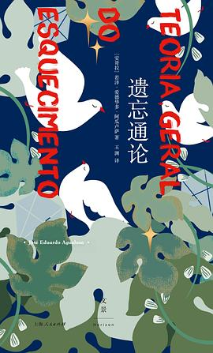
 | 遗忘通论 | [安哥拉]若泽·爱德华多·阿瓜卢萨/上海人民出版社/2020-4 | 9.2 | 一个女人将自己“隔离”28年的故事，一部现代城市中的“鲁滨孙漂流记”，一段国家内战与身份建构的多舛命运。本书获得2017年国际都柏林文学奖。
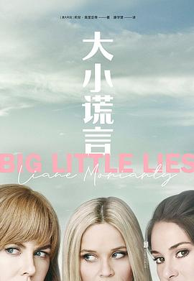
 | 大小谎言 | [澳大利亚]莉安·莫里亚蒂/北京联合出版社*大鱼读品/2020-4 | 8.0 | 五岁的艾玛贝拉告诉妈妈，幼儿园一个男孩掐了她的脖子。这番指控轻易地戳破了所有人的伪装，造成全校家长对立，演变出诸多丑闻，更引发了一场离奇谋杀案。
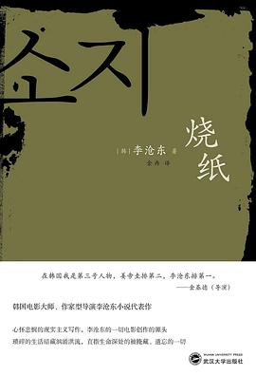
 | 烧纸 | [韩]李沧东/武汉大学出版社/2020-2 | 8.3 | 李沧东短篇小说集。以城市边缘人和小人物为关注点，聚焦于两类题材：韩战、光州事件等社会现实所造成的伤痛；韩国社会工业化发展中的社会问题。
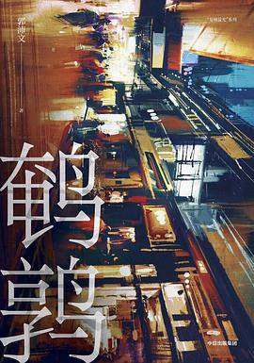
 | 鹌鹑 | 郭沛文/中信出版集团/2020-4 | 8.2 | 靠推理侦破一起盗窃案后，安春在附近小有名气。大老板米勒雇他调查情人追追出轨的证据。正当安春对追追产生了感情，他就收到了追追被害的消息……
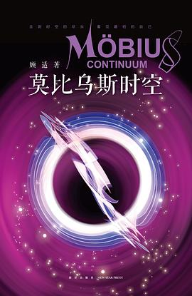
 | 莫比乌斯时空 | 顾适/新星出版社/2020-3 | 8.9 | 银河奖/华语科幻星云奖得主顾适首部科幻短篇集。文风细致工丽，想象华美绚烂；既有对未来科技的冷峻洞察，又不失女性主义的温暖辉光。

 | 午后四点 | [比利时]阿梅丽·诺冬/湖南文艺出版社/2020-4 | 8.2 | 奇怪的邻居贝尔纳丹每天午后四点准时来访，干坐两小时后准时离去。埃米尔终于忍无可忍，把他轰出了家门。但两天后，他发现贝尔纳丹想自杀……

 | 八百万种死法 | [美]劳伦斯·布洛克/江苏凤凰文艺出版社/2020-4 | 8.3 | 纽约有八百万人，人们孤独成瘾，独自沉沦，然后在不知什么时候，死于八百万种死法之一。幸好，总还有一个人在意我们的一切。“我叫马特，我无话可说。”
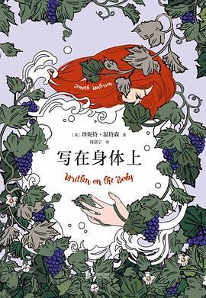
 | 写在身体上 | [英]珍妮特·温特森/北京联合出版公司/2020-4 | 9.0 | 一个关于爱与失去的故事。一切都不明朗，世事充满疑惑，只有身体是真实的，只有感官是确定的。
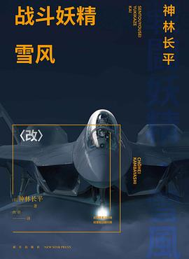
 | 战斗妖精·雪风 〈改〉 | [日]神林长平/新星出版社/2020-4 | 评价人数不足 | 主人公深井零所代表的人类与异星体迦姆之间，战斗依旧持续，但神林赋予这部作品更多人类性与机械性两者关系的哲学思索。
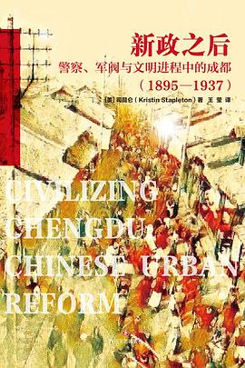
 | 新政之后 | [美]司昆仑/四川文艺出版社/2020-4 | nan | 本书着重讨论了成都两次重要城市改革运动：清末新政和1920年代的市政运动。在这两次运动中，警察与军阀分别扮演了重要的角色，都对成都的城市化产生了深远影响。
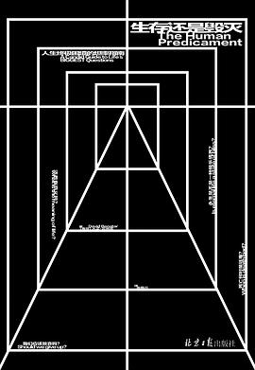
 | 生存还是毁灭 | [南非]大卫·贝纳塔/北京日报出版社/2020-4 | 9.1 | 生老病死，到底为了什么？——“说到底，不为什么。”人的境况实际上仍是一种悲剧性的困境，这种困境无人可逃，因为困境不仅在于生，也在于死。
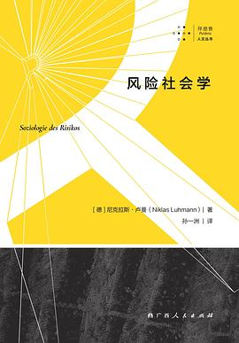
 | 风险社会学 | [德]尼克拉斯·卢曼/拜德雅|广西人民出版社/2020-4 | 8.8 | 卢曼从系统—功能分化的角度阐述了风险得以产生且不可避免的原因，深入而细致地展示了如何运用其“自我塑成系统理论”来分析具体社会现象。
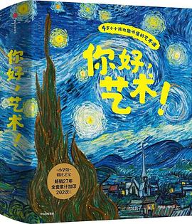
 | 你好，艺术！（全13册） | (日)结城昌子/中信出版集团/2020-4 | 9.4 | 以儿童视角切入名画，抓准每位画家的艺术特点，精选10幅左右代表画，以优美的文字，充满场景感和对话的方式，引导孩子沉浸画中，体验艺术之美。
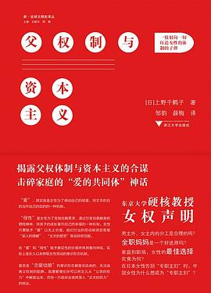
 | 父权制与资本主义 | [日]上野千鹤子/浙江大学出版社/2020-3 | 9.2 | 什么是父权制？当代女性又是如何遭到父权制压迫和剥削的？女性解放道路在何方？

 | 贝多芬传 | 扬·斯瓦福德/浙江大学出版社/2020-2 | 9.7 | 是什么造就了《月光》，是什么造就了《悲怆》，是什么让人们看到贝多芬的名字，脑海中便响起一阵阵旋律，不论是是细腻优美的，还是振聋发聩的。
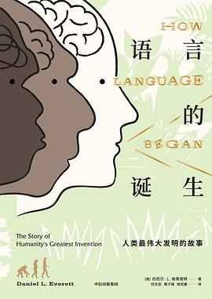
 | 语言的诞生 | [美]丹尼尔·L.埃弗雷特(DanielL.Everett)/中信出版集团/2020-4 | 7.6 | 为了真正理解语言的起源，我们需要一种跨学科的方法。作者指出，语言并不是某一次基因突变后突然产生的本能，而且其出现时间远比我们想象的要早。
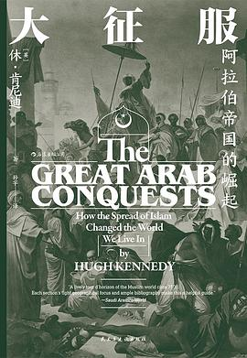
 | 大征服 | [英]休·肯尼迪/后浪丨民主与建设出版社/2020-3 | 9.0 | 伊斯兰教于7世纪初在阿拉伯半岛兴起之后，阿拉伯人只用了极短的时间，就席卷了中东，并打败了拜占庭帝国、波斯帝国等劲敌，改变了世界的格局。
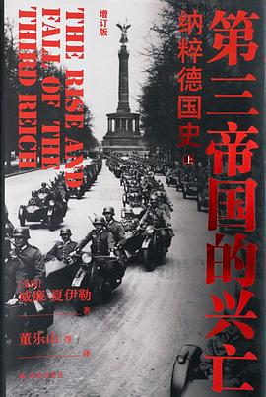
 | 第三帝国的兴亡 | (美)威廉·夏伊勒(WilliamL.Shirer)/译林出版社/2020-5 | nan | 美国著名战地记者、历史学家威廉·夏伊勒富有盛名的代表作，自1960年出版以来，始终是读者获得史学通识教育、了解第三帝国历史的最佳读本。

 | 生命是赌注 | （瑞典）本特·扬费尔德/广西师范大学出版社/2020-5 | 评价人数不足 | 在这本马雅可夫斯基的权威传记中，扬菲尔德从围绕马雅可夫斯基的文学圈子着手，来展开对于马雅可夫斯基短暂一生的追述。
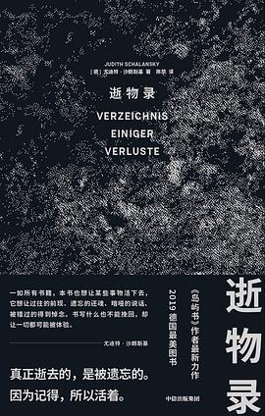
 | 逝物录 | [德]尤迪特·沙朗斯基/中信出版集团/2020-4 | 8.9 | 本书记录了12件已在地球上永远消逝的事物，通过文字与图像的迷人编织，让人重新审视人类文明的“失与得”。《岛屿书》作者最新作品，2019“德国最美图书”。
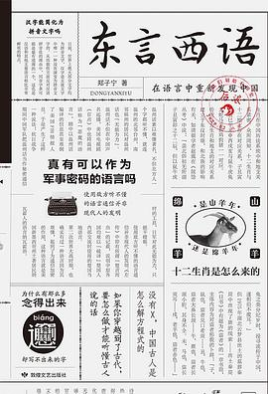
 | 东言西语 | 郑子宁/敦煌文艺出版社/2020-4 | 7.6 | 本书以一种深入浅出的方式，化门槛与难度极高、向来被目为“绝学”的方言学与历史语言学为近50个精彩绝伦的故事，为我们在语言中找到了一个全新的中国。
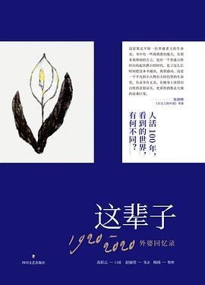
 | 这辈子 | 高彩云（口述）/赵丽君（笔录）/杨扬（整理）/四川文艺出版社/2020-4 | 9.1 | 本书讲述了一位百岁老人的家族兴衰，以及她自己挺过的风风雨雨。由外婆口述、母亲润色、女儿定稿，三代人的打磨使得作品透出鲜活、质朴的底色。
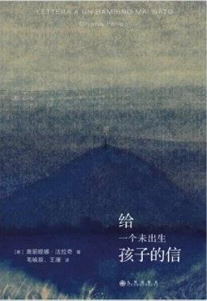
 | 给一个未出生孩子的信 | [意]法拉奇/九州出版社/2020-3 | 8.8 | “世界第一女记者”法拉奇用一段未婚母亲对腹中胎儿倾诉的缠绵心曲，拷问社会男女两性的公平公正，追问女性的权益和自我，掏出一个女人心中至为隐密的痛楚与甜蜜、困惑与勇...
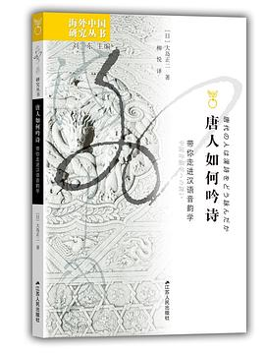
 | 唐人如何吟诗 | 【日】大岛正二/江苏人民出版社/2020-4-1 | 评价人数不足 | 在诗歌最鼎盛的唐朝，人们是如何吟咏李白杜甫等的诗歌的呢？本书以复原长安诗人杜牧《江南春》的发音过程为例，对如何复原当时的发音进行了详细说明。
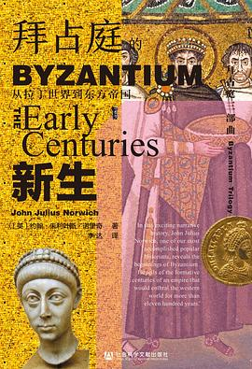
 | 拜占庭的新生 | [英]约翰·朱利叶斯·诺里奇/社会科学文献出版社/2020-4 | 9.3 | 本书为“拜占庭三部曲”的第一部，从君士坦丁的诞生乃至之前的戴克里先“四帝共治”时代讲起，在公元800年圣诞节查理曼加冕为“罗马人的皇帝”时收尾。
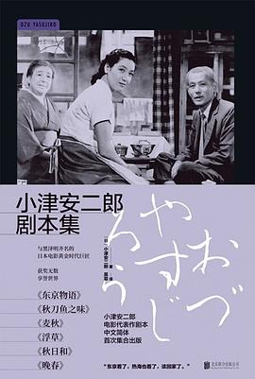
 | 小津安二郎剧本集 | [日]小津安二郎/雅众文化|北京联合出版公司/2020-4 | 9.1 | 本书集结了小津安二郎最广为人知并获得诸多好评的六部经典作品：《东京物语》《秋刀鱼之味》《麦秋》《浮草》《秋日和》《晚春》。

 | 大卫·林奇：他来自异世界 | [美]丹尼斯·林（DennisLim）/上海文艺出版社/2020-2 | 8.7 | 本书为我们提供了几种观照林奇及其作品的视角：经年累月的神秘与崇高之谜，超现实主义和后现代主义的创造能量，美国的观念以及善恶的理论。
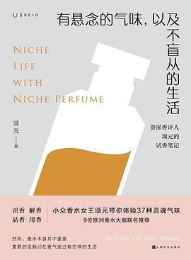
 | 有悬念的气味，以及不盲从的生活 | 颂元/上海文化出版社/2020-3 | 7.8 | 资深香评人颂元甄选37款小众香水，从试香体验到品牌故事、香水特质再到适用场景，带领读者深入了解小众香水这一独具魅力的领域。

 | 民歌40 | 陶晓清|统筹/杨嘉|主编/后浪|四川人民出版社/2020-5 | nan | 一部完整辑录民歌40年发展流变的百科全书式完全档案，全书由被誉为“民歌之母”的陶晓清统筹制作，图文并茂地记录了这场深刻影响华语流行音乐走向的民歌运动。

